No.1~13
単体テスト仕様書・報告書 |  | 画面名 | ｅｃサイト ログイン画面 | 作成日 | 2019-08-28 | 作成者 | 長谷川

１

２
３
４

 | 3

5
6
7

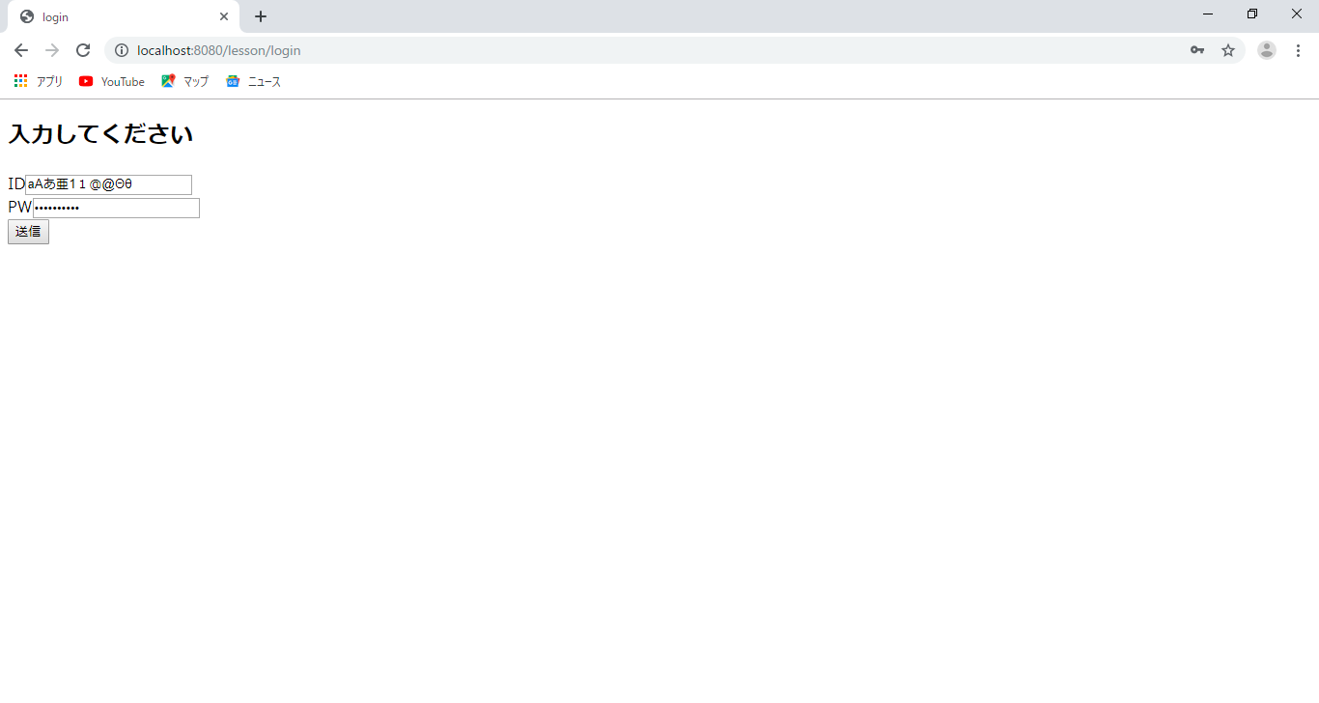

8
9

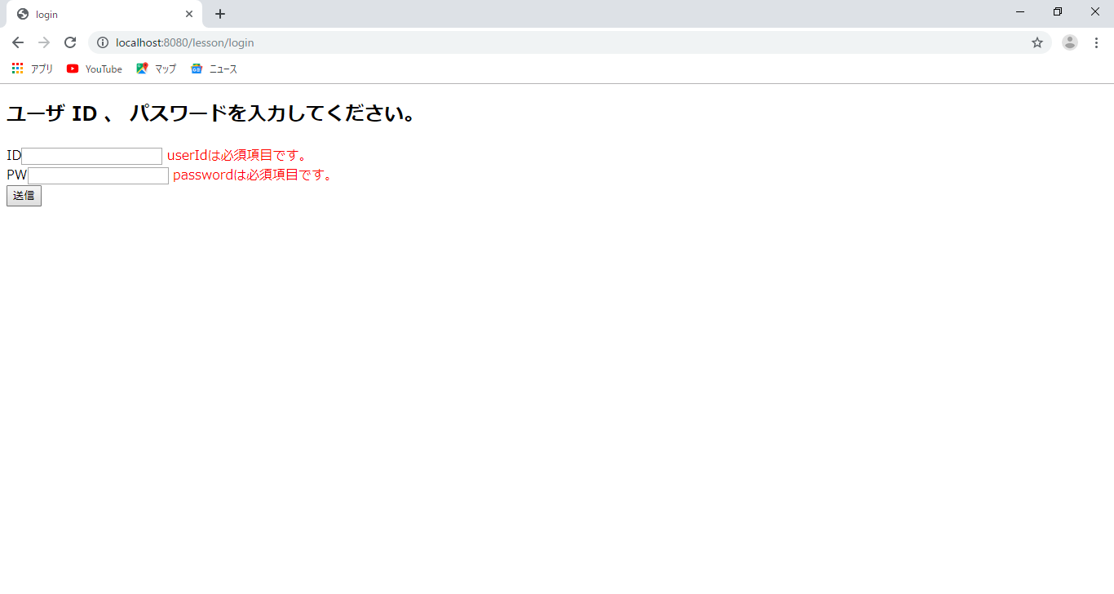

11
12
13
10

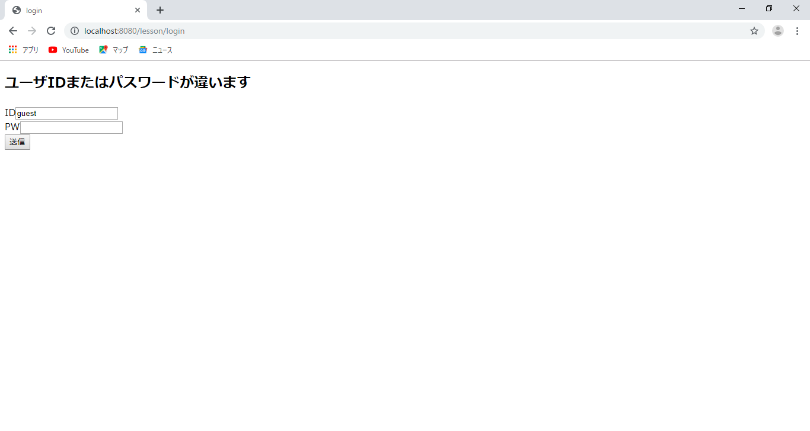
14

Sheet2
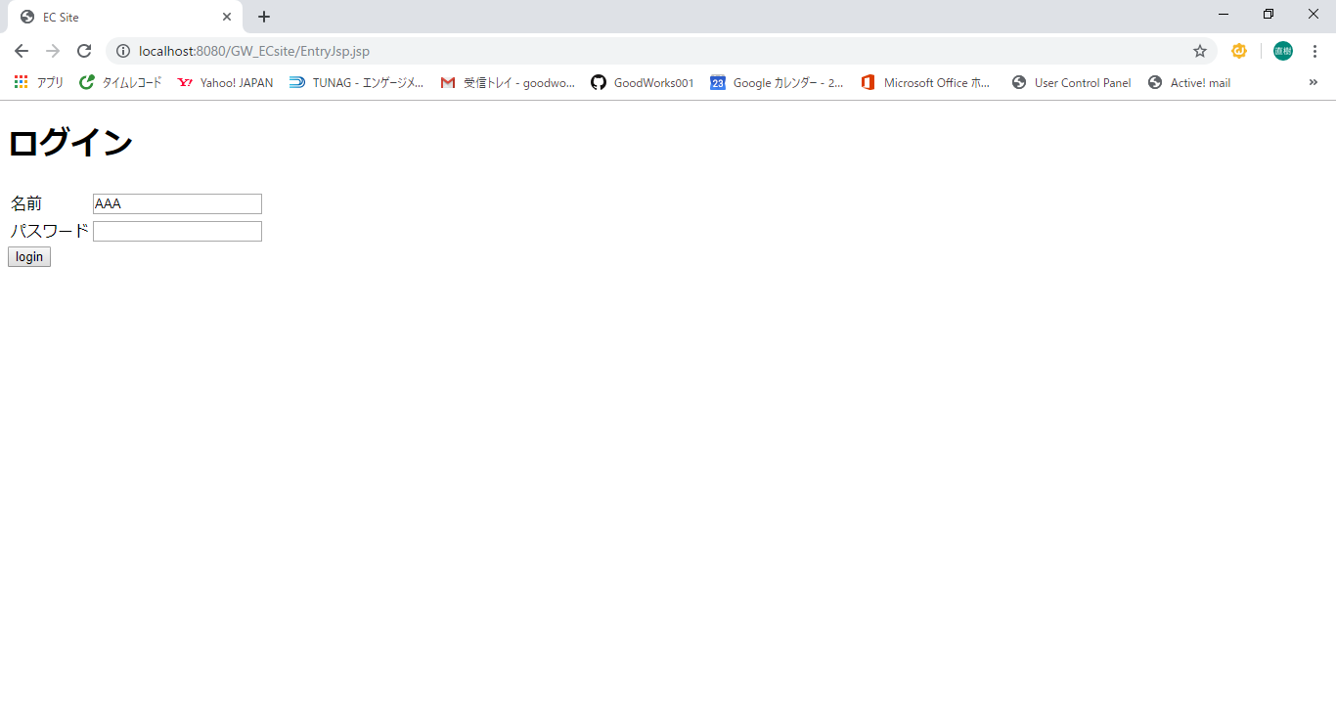
単体テスト仕様書・報告書 | 画面名 | ｅｃサイト | 作成日 | 2019-04-22 | 作成者 | 尾上

No.
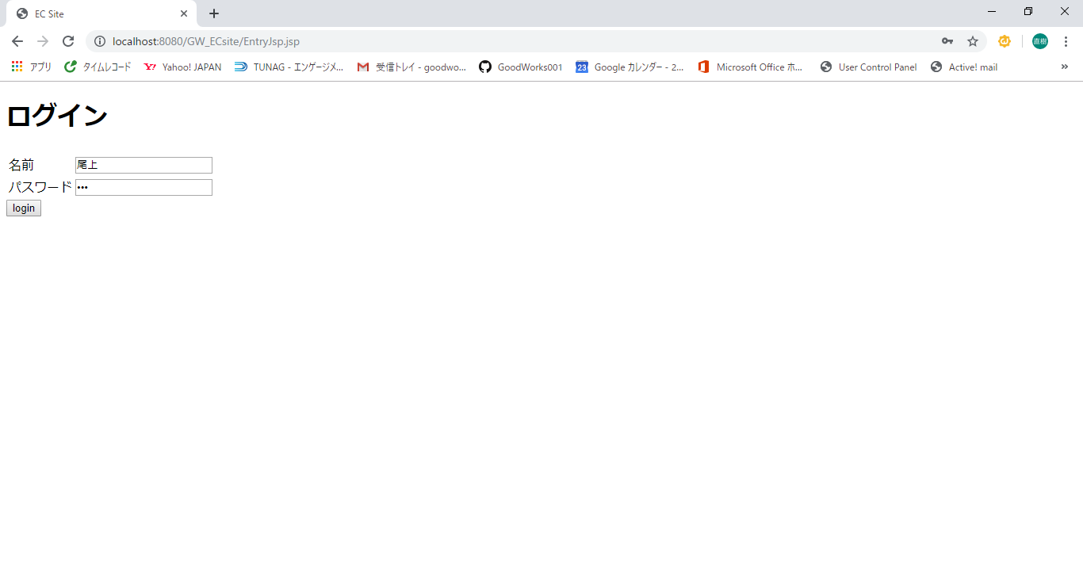
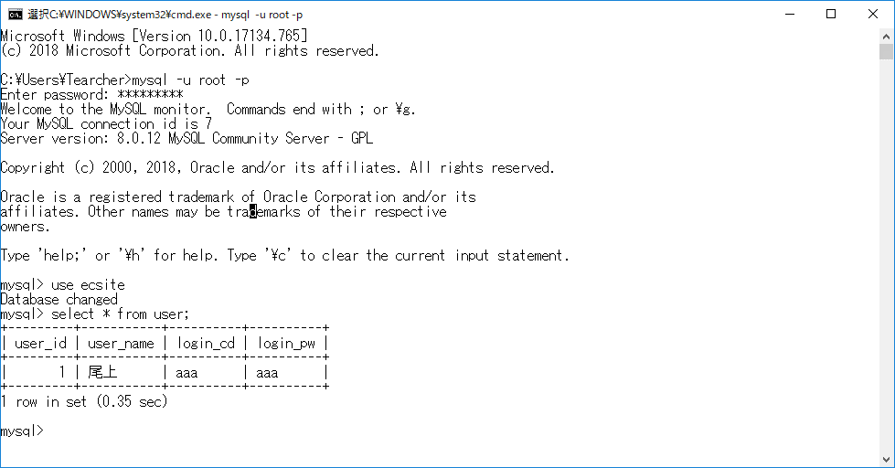
単体テスト仕様書・報告書 | 画面名 | ｅｃサイト | 作成日 | 2019-04-22 | 作成者 | 尾上

